员工差旅明细
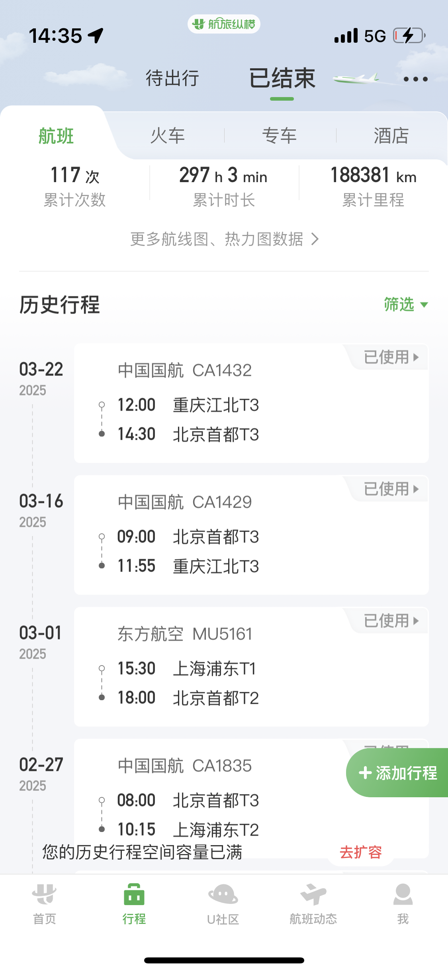
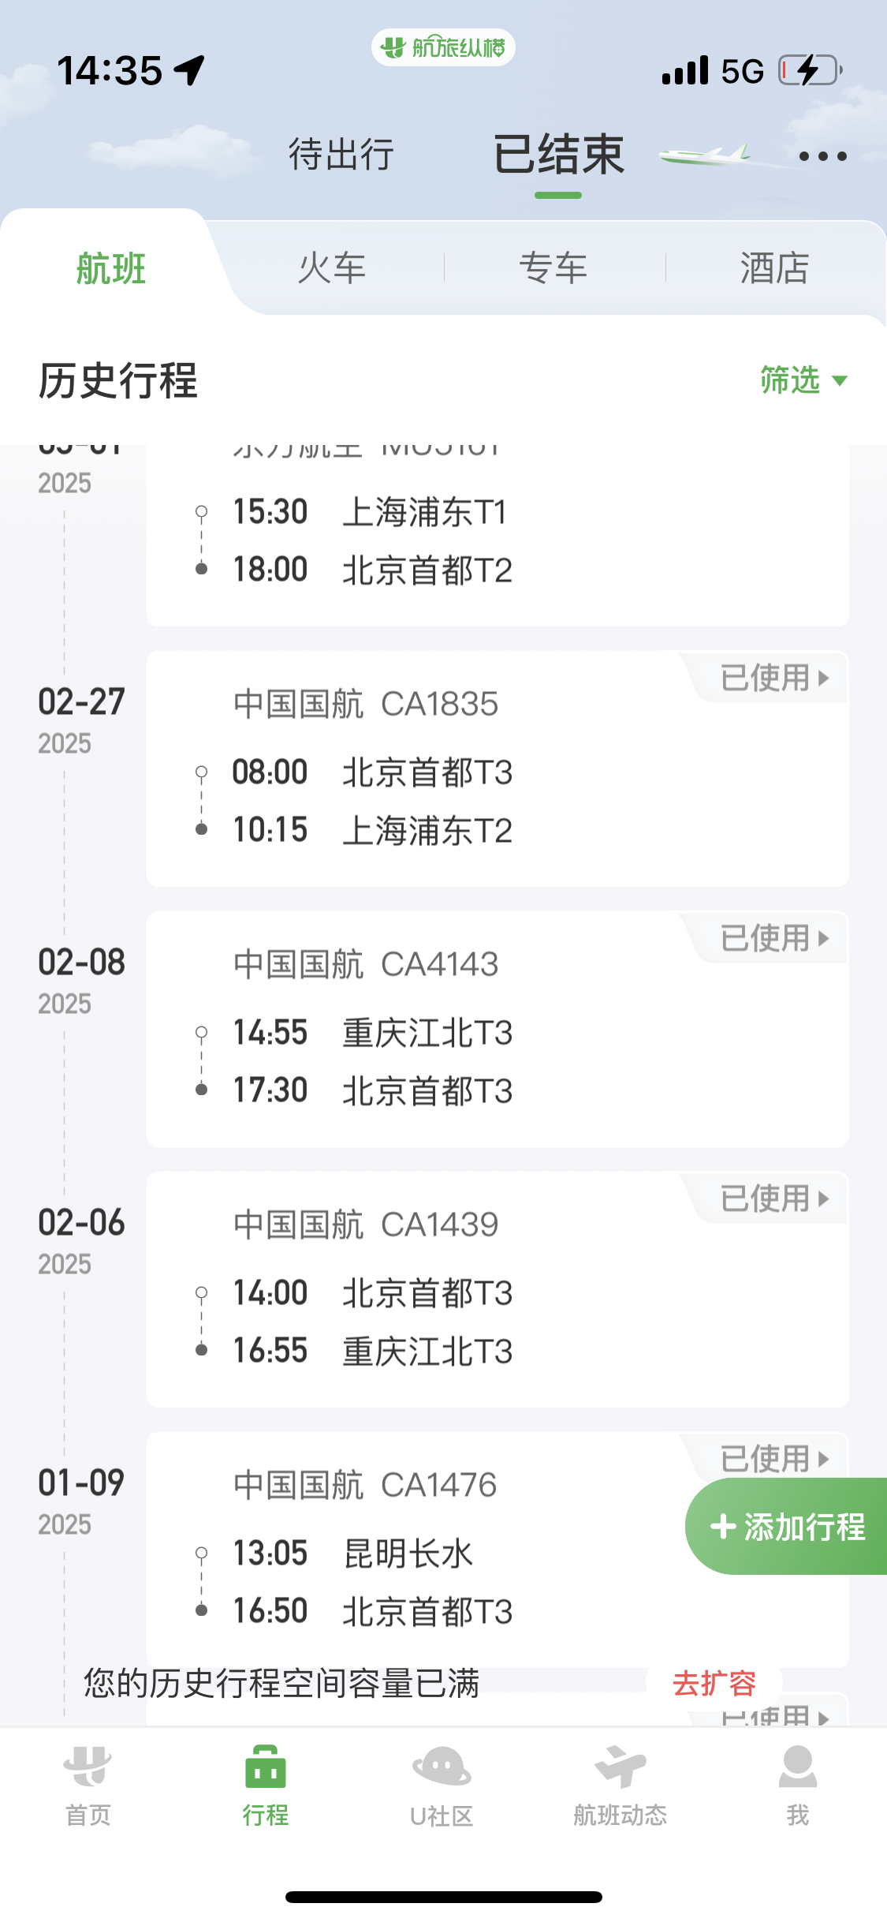

 | 【员工差旅报销单】

 |  | 姓名: |  | 何方玉 |  | 职位: |  | 业务经理
 |  | 发生地: |  | 重庆 |  | 部门: |  | 业务6
 |  | 发生日期: |  | 执行：2025年3月16-3月21日 |  | 报销日期: |  | 2025-03-31
 |  |  |  | 踩点：2025年2月6-8日 |  | 团号:

 | 序号 | 报销项目 | 用途 |  | 实际报销金额 | 合格发票金额 | 不合格发票金额 |  | 备注
 | 1 | 差旅费 | 大交通（机票/火车票） |  | 0.00 |  |  |  | 当时当地
 | 2 |  | 市内交通（打车） |  | 0.00
 | 4 |  | 餐费 |  | 187.00 |  | 187.00 |  | 38+53+28+68，活动现地3月17-21日
 | 5 | 其他 |  |  | 0.00
 | 6 |  |  |  | 0.00
 | 7 |  |  |  | 0.00
 | 合计 |  |  |  | 187.00 | 0.00 | 187.00

 | 合格发票金额 |  |  |  | 补票金额 |  |  |  | 报销总金额
 | 0.00 |  |  |  | 187.00 |  |  |  | 187.00

 | 报销人: |  |  | 总监： | 合规: |  |  | 财务：

【员工上会补助统计单】

 |  | 姓名: |  | 何方玉 |  | 职位: |  | 业务经理
 |  | 发生地: |  | 重庆 |  | 部门: |  | 业务6
 |  | 发生日期: |  | 执行：2025年3月16-3月21日 |  | 报销日期: |  | 2025-03-31
 |  |  |  | 踩点：2025年2月6-8日 |  | 团号:

 |  | 出差城市 | 出差起止日期 |  | 每天金额 | 天数 | 合计 |  | 备注
 | 1 | 重庆 | 3月17日-3月21日 |  | 100.00 | 5.00 | 500.00 |  | 执行
 | 2 | 重庆 | 3月16日+3月22日 |  | 200.00 | 2.00 | 400.00 |  | 执行
 | 3 | 重庆 | 2025年2月6-8日 |  | 100.00 | 3.00 | 300.00 |  | 踩点
 | 合计 |  |  |  |  | 10.00 | 1,200.00
 | 报销人: |  |  | 总监： | 合规: |  |  | 财务：

